veri
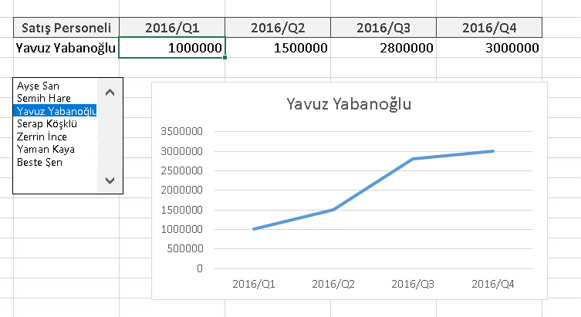
Satış Personeli | 2016/Q1 | 2016/Q2 | 2016/Q3 | 2016/Q4 | 2 | Satış Personeli | 2016/Q1 | 2016/Q2 | 2016/Q3 | 2016/Q4
Ayşe San | 2,500,000 TL | 5,000,000 TL | 3,500,000 TL | 2,500,000 TL |  | Ayşe San | 2500000 | 5000000 | 3500000 | 2500000
Semih Hare | 2,500,000 TL | 4,000,000 TL | 2,500,000 TL | 2,500,000 TL
Yavuz Yabanoğlu | 1,000,000 TL | 1,500,000 TL | 2,800,000 TL | 3,000,000 TL
Serap Köşklü | 2,500,000 TL | 1,500,000 TL | 2,500,000 TL | 2,500,000 TL
Zerrin İnce | 2,500,000 TL | 2,500,000 TL | 4,000,000 TL | 5,500,000 TL
Yaman Kaya | 2,500,000 TL | 1,500,000 TL | 1,000,000 TL | 2,000,000 TL
Beste Şen | 2,500,000 TL | 3,000,000 TL | 2,500,000 TL | 1,500,000 TL

